Hoja 1
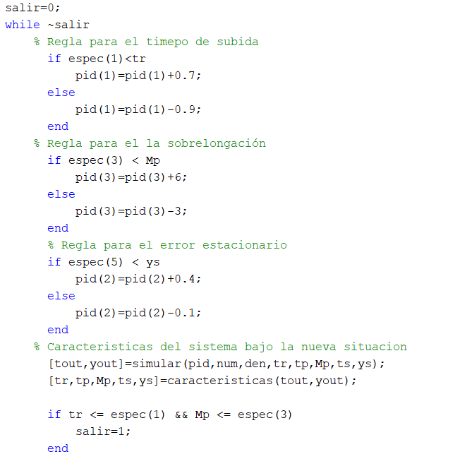
 |  | Práctica tema 3: Sistemas expertos en control

 |  | Práctica 1: Sistema experto para la sintonía de un controlador PID
 |  | Obejetivo: | Automatizar sintonía cualitativa del controlador PID, |  | Motor de Inferencias: Reglas que obtenemos haciendo pruebas (experiencias)

 |  | A realizar: | Utilizar "control_Experto.m" que realiza la presintonía
 |  | Prestintonía: | kp | 6.3600 | pid(1)
 |  |  | ki | 0.4968 | pid(2)
 |  |  | kd | 20.3561 | pid(3)
 |  |  |  |  | En el cóigo | 1 | tr <= 4
 |  |  |  |  |  | 2 | tp < 20
 |  |  |  |  |  | 3 | Mp <= 15%
 |  |  |  |  |  | 4 | tss < 30
 | Pruebas realizadas |  |  |  |  | 5 | yss = 1
 | Sintonia 1 (Inicial sin cambiar reglas de BC)
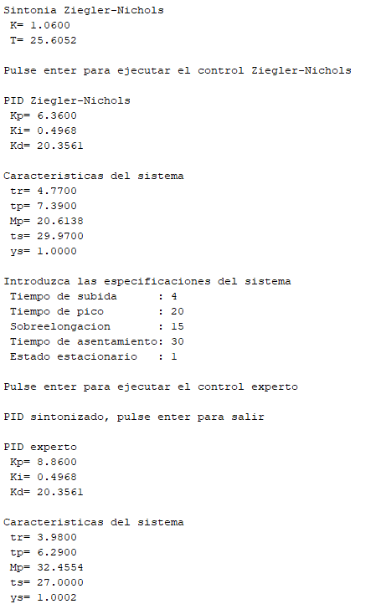
 |  |  |  |  |  | Especificaciones que se cumplen: | 1,2,4,5 | La sobrelongación es muy alta
 |  |  |  |  |  |  |  |  |  |  | Reglas
 |  |  |  |  |  | Si la Kp aumenta la Mp también
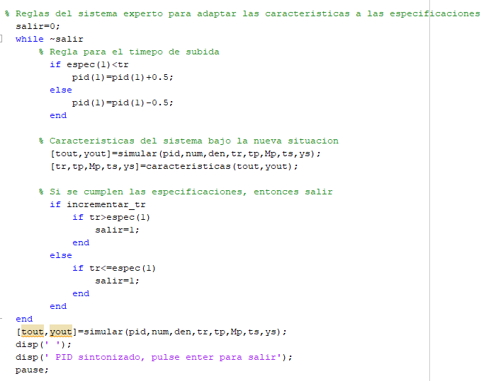
 |  |  |  |  |  | pero tr disminuye
 |  |  |  |  |  | ts disminuye
 |  |  |  |  |  | ys aumenta está un poco por encima del y referencia aunque es una diferencia mínima
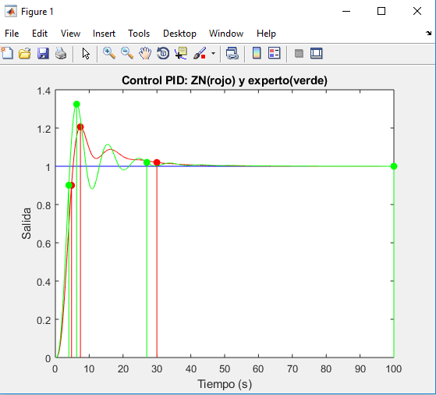

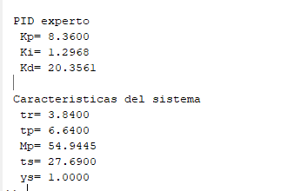
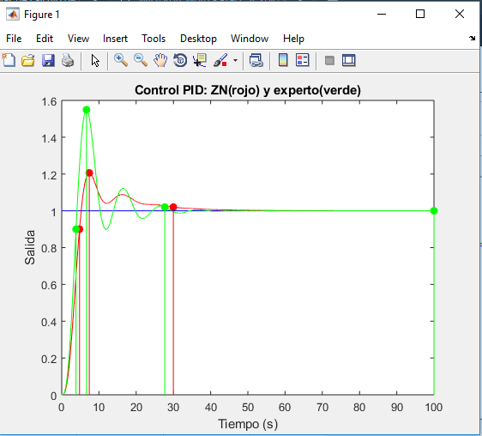
 | Sintonía 2
 | Mismas especificaciones iniciales, pero hemos modificado las reglas
 |  |  |  |  |  |  |  |  | En las reglas hemos aumentado el Ki que ha eliminado el ess haciendo y = 1 pero ha aumentado Mp

 |  |  |  |  |  |  |  |  | se cumplen 1,2,4,5

 |  |  |  |  |  |  |  |  | ts ha aumentado, mal asunto

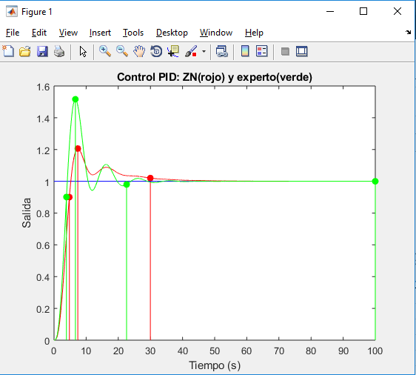
Sintonia 3
 | Aumentar kd para mejorar estabillidad y disminuir Mp
 | Mp disminuye de 54 a 51 |  |  |  |  |  |  |  |  |  | Si aumentamos Kd

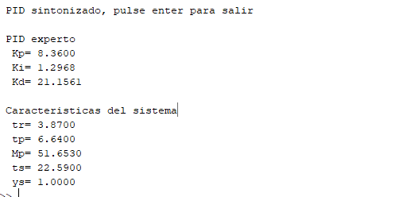
 |  |  |  |  |  |  |  |  |  |  | ha disminuido un poco Mp
 |  |  |  |  |  |  |  |  |  |  | ha disminuido Tss
 |  |  |  |  |  |  |  |  |  |  | No se cumple Mp < 15%

 | Mismas especificaciones iniciales que en la sintonía 2

Sintonía 4
 | Aumentar mas kd |  |  |  |  |  |  |  |  | Aumentar en 0,7 kd
 | 0.7 |  |  |  |  |  |  |  |  | Disminuye Mp y ts
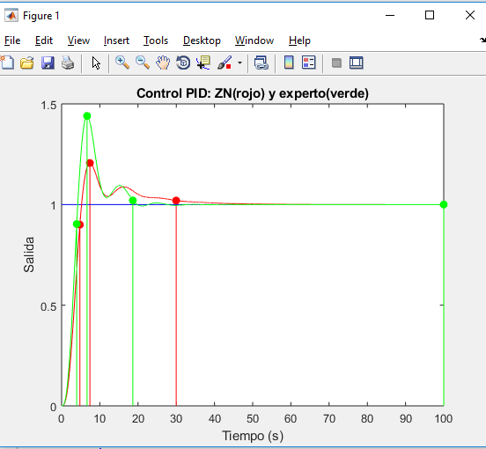
 | Disminuye más Mp

 |  |  |  |  |  |  |  |  |  | se cumplen 1,2,4,5
 |  |  |  |  |  |  |  |  |  | Ha aumentado un poco tr y tp

 | Mp esta dado en porcentaje respecto a la y, variacion que hay del 40% en este

Sintonía 5

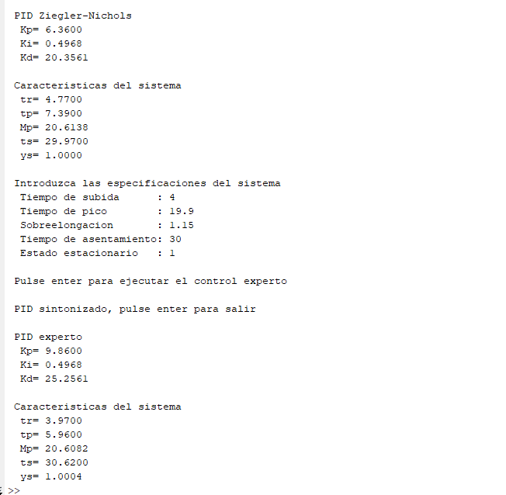
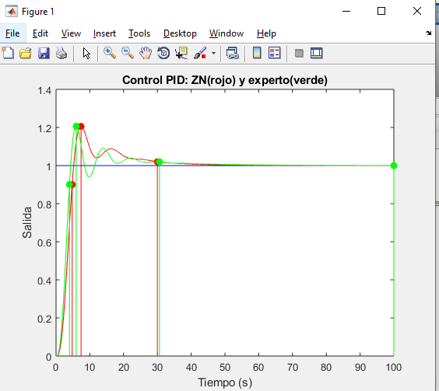
 |  |  |  |  |  |  |  |  |  | si no modifico pid(2), disminuye mucho la sobrelongacion peero no se elimina el ess | cumple especificaciones 1,2

aqui es 20
15

sintonia 6 prueba

sintonia 7

 | he aumentado kd = 3

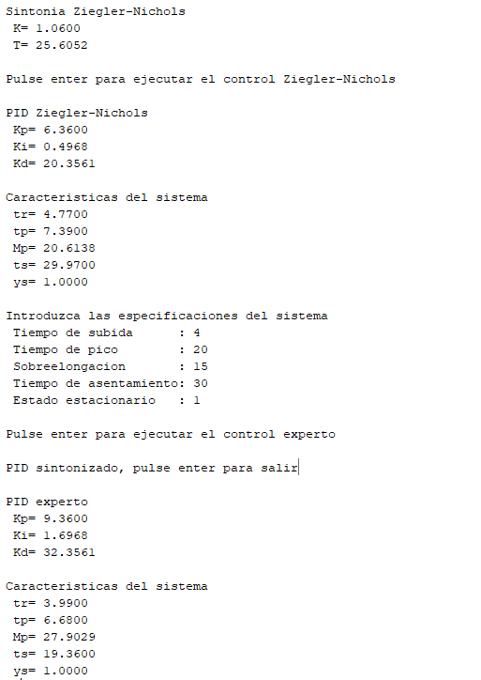
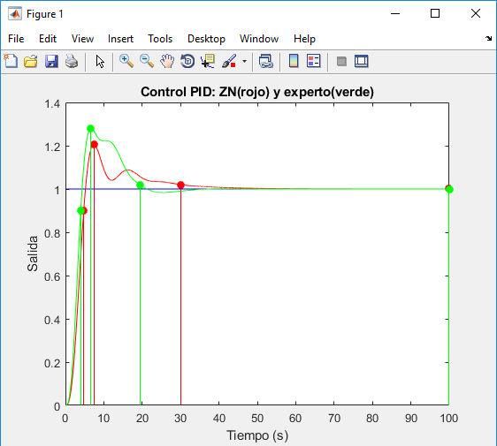

sintonia 8

 | La mejor, hemos aumentado kd para reducir Mp y cuando se cumple el if de tr porque queremos un tr menor al de la salida del sistema actual, también aumentamos kd para contrarrestar el aumento de Mp por el efecto de aumentar kp

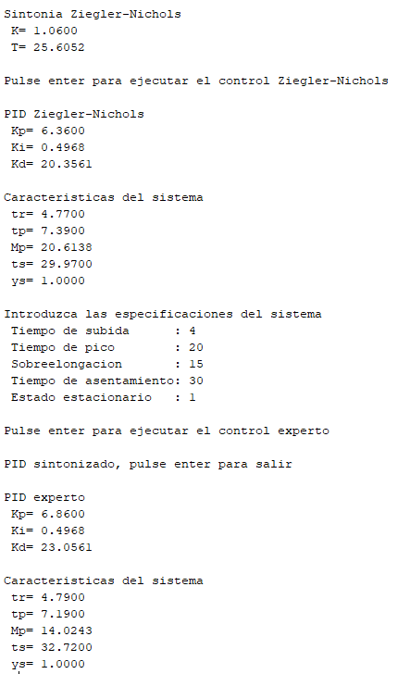
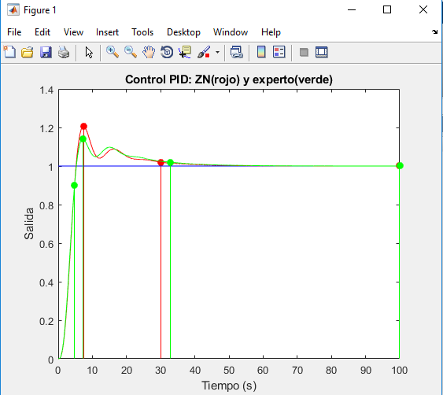
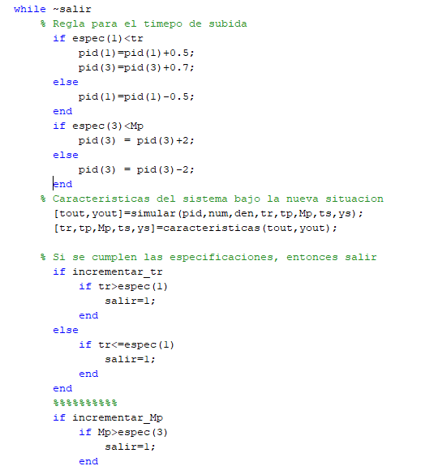

Mejor sintonía

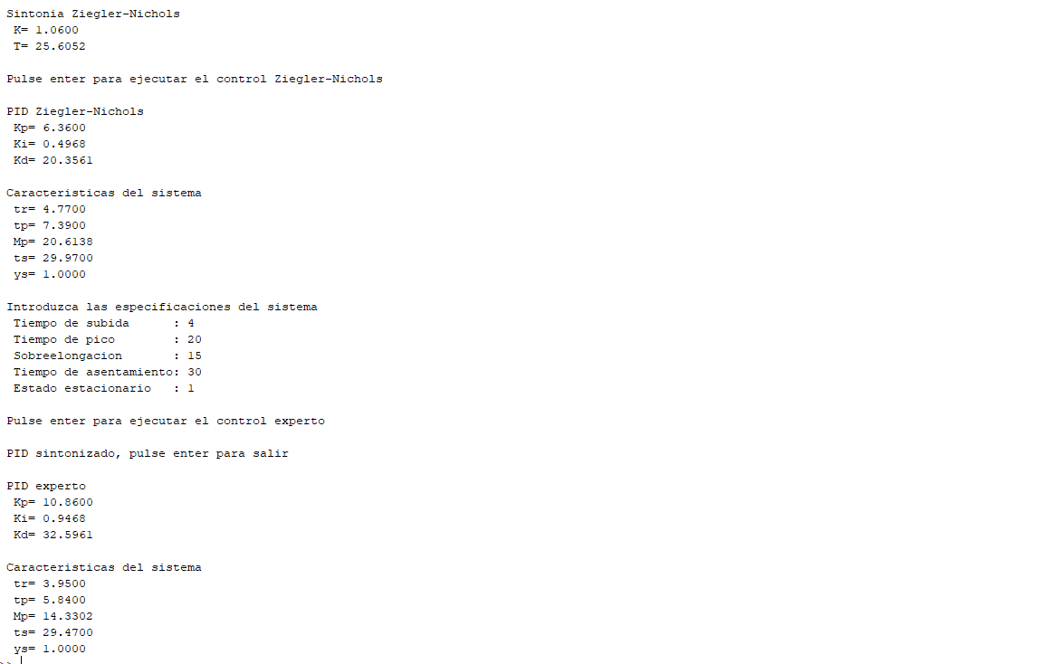
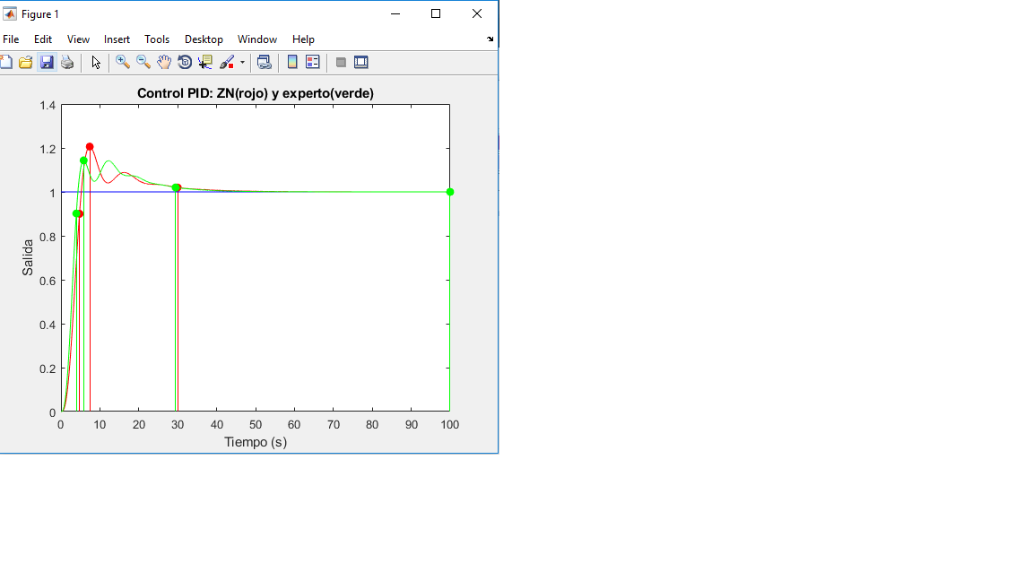

 | Solución: | Definición de Reglas para el sistema experto

